Hoja1
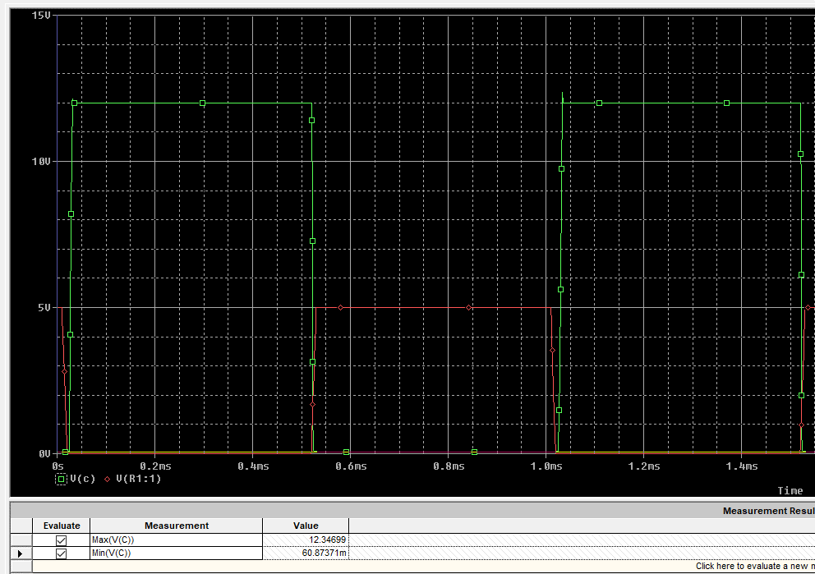
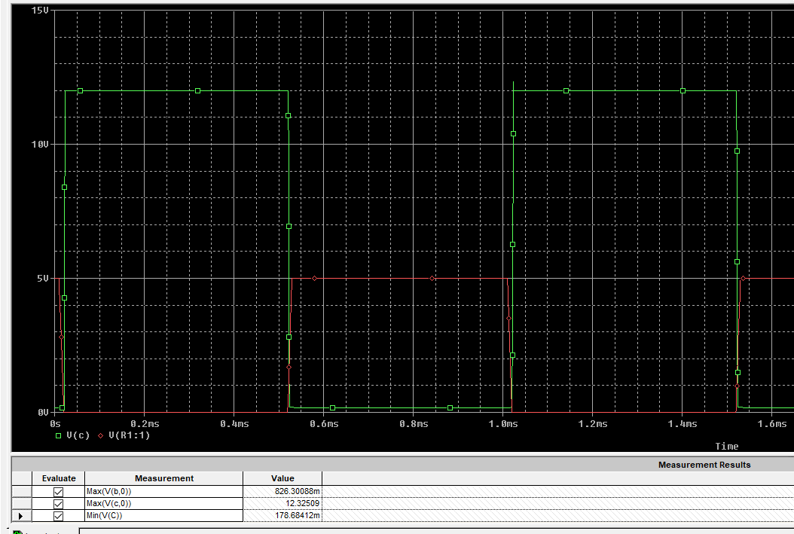
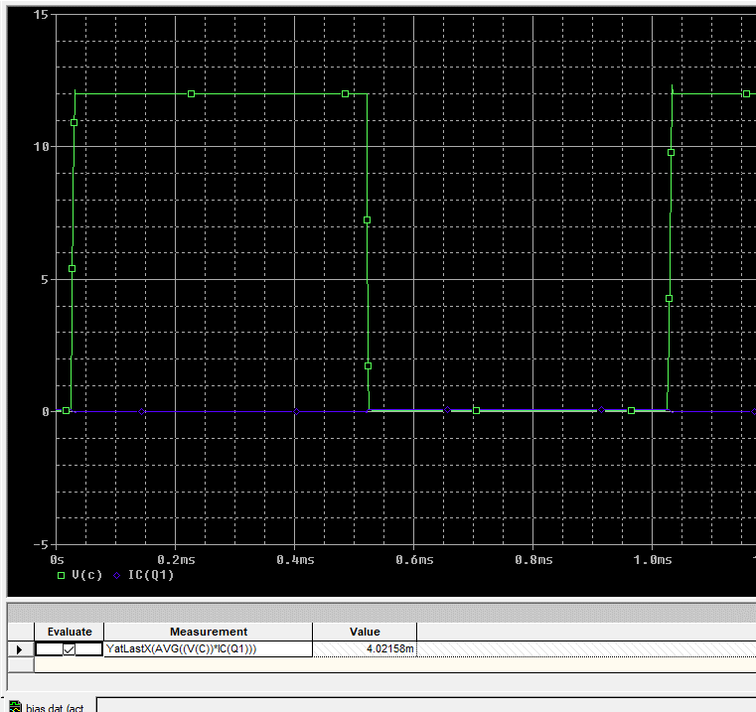
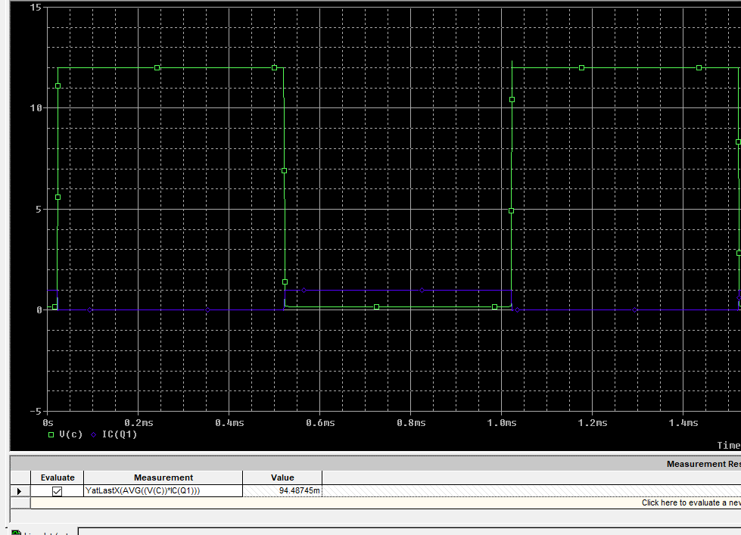
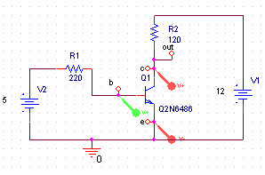
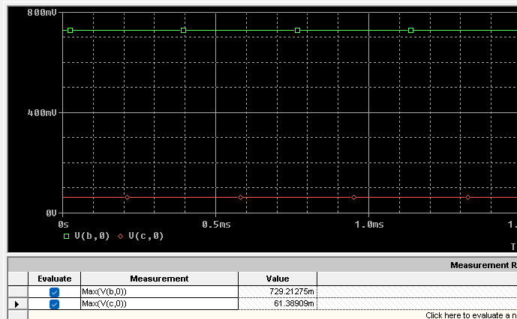
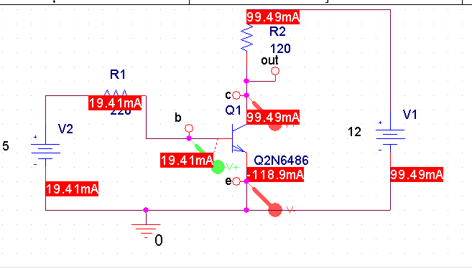
Rl |  | v1
120 | 12 | 21

Ic | 0.09949 | 0.175
ib | 0.01941 | 0.0175
r1 | 221.53529109 | 245.71428571

 | se uso 220

2 | simulada | montaje
vbe | 7.29E-01 | 0.74 | 1.48E+00
vce | 6.14E-02 | 0.03 | 5.11E+01
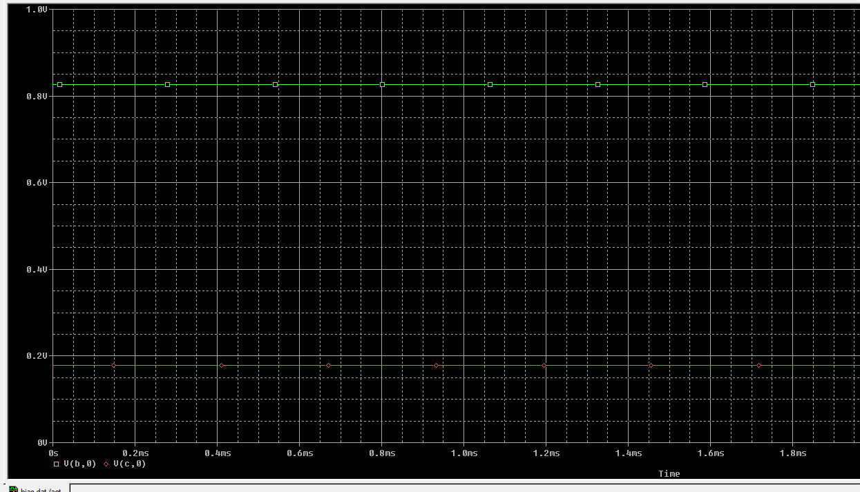
ib | 1.94E-02 | 1.84E-02 | 5.20E+00
ic | 9.95E-02 | 1.01E-01 | 1.82E+00

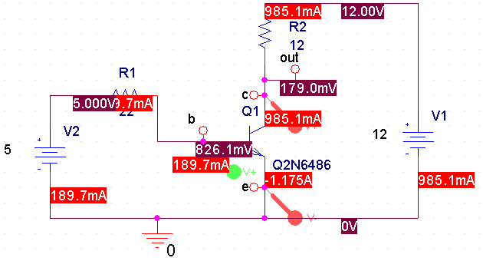
3
Ic | 9.85E-01 | 1.75
ib | 1.90E-01 | 0.175
r1 | 22.667369531 | 24.571428571

4 | simulada | montaje
vbe | 8.26E-01 | 1.09E+00 | 3.19E+01
vce | 1.79E-01 | 3.20E-01 | 7.88E+01
ib | 1.90E-01 | 0.41 | 1.16E+02
ic | 9.85E-01 | 4.71 | 3.78E+02

